画面設計
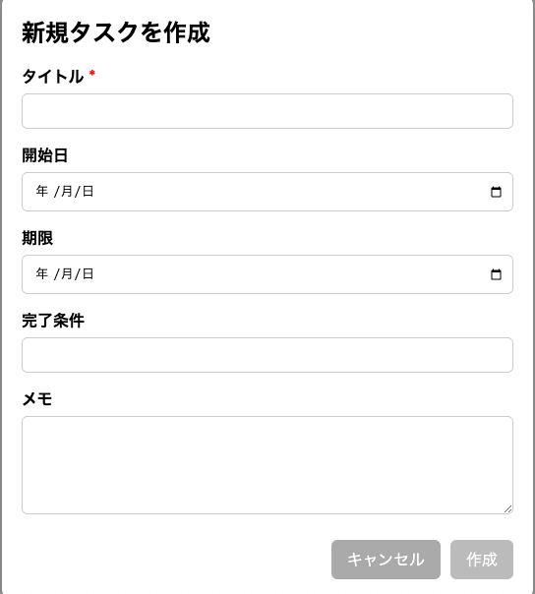
1. メイン画面

2. タスク詳細画面

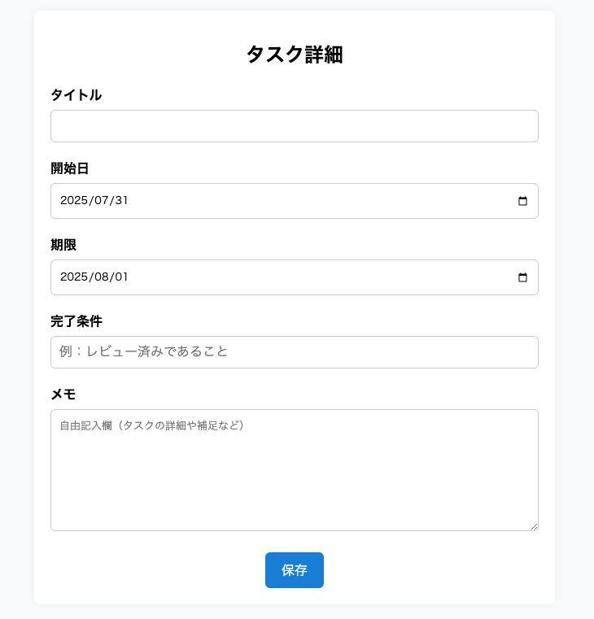

3. タスク入力ポップアップ

